WebViewCommunity
システム名 |  |  |  |  | ドキュメント名 |  |  |  | プログラム名称 |  | 作成日 |  |  |  | 作成者 |  |  |  | 承認者
eMeデリバリ システム |  |  |  |  | 画面の設計（画面遷移、レイアウト、項目） |  |  |  |  |  | 2014-08-27 |  |  |  | 米岡
小分類 |  |  |  |  | ドキュメントID |  |  |  | プログラムID |  | 最終更新日 |  |  |  | 最終更新者
WebViewCommunity |  |  |  |  | 11-UI-0202-02 |  |  |  |  |  | 2014-09-24 |  |  |  | 米岡
◆ | 画面項目定義 định nghĩa các mục màn hình
階層 |  |  | 項目名 |  |  |  |  | コントローラ |  | 縦幅
1 | 2 | 3 | 項目ID |  |  |  |  |  |  | 横幅
1 |  |  | － |  |  |  |  | RelativeLayout |  | Full
 |  |  | － |  |  |  |  |  |  | Full
 | 1 |  | WeｂView |  |  |  |  | WevView |  | Full
 |  |  |  |  |  |  |  |  |  | Full

◆ | 備考

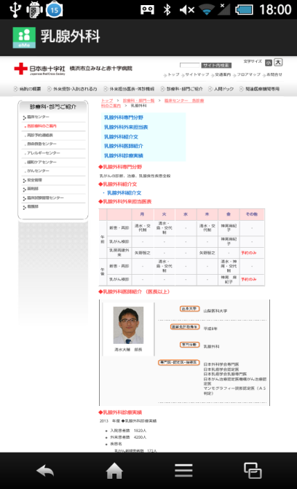
サイト表示完了① |  | 画面イメージ |  |  |  |  |  |  |  |  | 備考
 |  |  | hoàn thành hiển thị site 1
 |  |  |  |  |  |  |  |  |  |  |  | サーバから病院データを取得する
 |  |  |  |  |  |  |  |  |  |  |  | lấy data bệnh viện từ server
 |  |  |  | アイコン icon |  | 画面名 tên màn hình

 |  |  |  | WebView

 |  |  |  |  |  |  |  |  |  |  |  |  | → | ボタン |  |  |  | nút
 |  |  |  |  |  |  |  |  |  |  |  |  | → | ラベル |  |  |  | label
 |  |  |  |  |  |  |  |  |  |  |  |  | → | アイコン |  |  |  | icon
 |  |  |  |  |  |  |  |  |  |  |  |  | → | タブ |  |  |  | tab
 |  |  |  |  |  |  | ● |  |  |  |  |  | → | テキスト |  |  |  | textbox
 |  |  |  |  |  |  |  |  |  |  |  |  |  | ボックス
 |  |  |  |  |  |  |  |  |  |  |  |  | → | オブジェクト |  |  |  | object

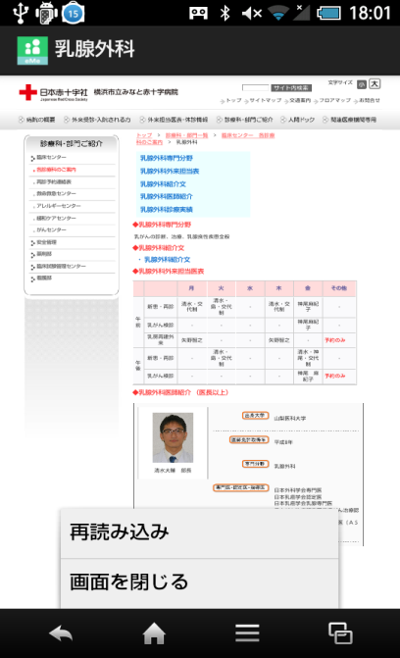
サイト表示完了② |  | 画面イメージ |  |  |  |  |  |  |  |  | 備考
 |  |  | hoàn thành hiển thị site 2
 |  |  |  |  |  |  |  |  |  |  |  | メニュー項目 |  |  |  | mục menu
 |  |  |  |  |  |  |  |  |  |  |  | → | ① | 再読み込み |  |  | đọc lại
 |  |  |  |  |  |  |  |  |  |  |  |  |  | 表示しているサイトを
 |  |  |  |  |  |  |  |  |  |  |  |  |  | 採用見込みする |  |  |  | xem hỗ trợ site đang hiển thị
 |  |  |  |  |  |  |  |  |  |  |  |  | ② | 画面を閉じる
 |  |  |  |  |  |  |  |  |  |  |  |  |  | 表示している画面を閉じ
 |  |  |  |  |  |  |  |  |  |  |  |  |  | 前画面に戻る
 |  |  |  |  |  |  |  |  |  |  |  |  | ② | đóng màn hình
 |  |  |  |  |  |  |  |  |  |  |  |  |  | đóng màn hình đang hiển thị, quay lại trang trước

サイト読み込み中 |  | 画面イメージ |  |  |  |  |  |  |  |  | 備考


 |  |  |  |  |  |  |  |  |  |  |  | メニュー項目 |  |  |  | mục menu
 |  |  |  |  |  |  |  |  |  |  |  | → | ① | 読み込み中止 |  |  |  | dừng đọc
 |  |  |  |  |  |  |  |  |  |  |  |  |  | サイトの読み込み処理を
 |  |  |  |  |  |  |  |  |  |  |  |  |  | 中止する |  |  | dừng xử lý đọc site
 |  |  |  |  |  |  |  |  |  |  |  |  | ② | 画面を閉じる |  |  |  | đóng màn hình
 |  |  |  |  |  |  |  |  |  |  |  |  |  | 表示している画面を閉じ
 |  |  |  |  |  |  |  |  |  |  |  |  |  | 前画面に戻る |  |  |  | đóng màn hình hiện tại, quay lại màn hình trước

màn hình chờ khởi động
システム名 |  |  |  | ドキュメント名 |  |  |  | プログラム名称 |  | 作成日 |  |  |  | 作成者 | 承認者
eMeデリバリ システム |  |  |  | 画面の設計（画面遷移、レイアウト、項目） |  |  |  |  |  | 2014-08-27 |  |  |  | 米岡
小分類 |  |  |  | ドキュメントID |  |  |  | プログラムID |  | 最終更新日 |  |  |  | 最終更新者
màn hình chờ khởi động |  |  |  | 11-UI-0202-02 |  |  |  |  |  | 2014-09-24 |  |  |  | 米岡
◆ | 画面項目定義
階層 |  |  | 項目名 |  |  |  | コントローラ |  | 縦幅
1 | 2 | 3 | 項目ID |  |  |  |  |  | 横幅
1 |  |  | － |  |  |  | RelativeLayout |  | Full
 |  |  | － |  |  |  |  |  | Full
 | 1 |  | 起動待機画像 |  |  |  | ImageView |  | Full
 |  |  |  |  |  |  |  |  | Full
 |  | 1 | プログレスバー |  |  |  | ProgressBar |  | Full
 |  |  |  |  |  |  |  |  | Full

◆ | 備考

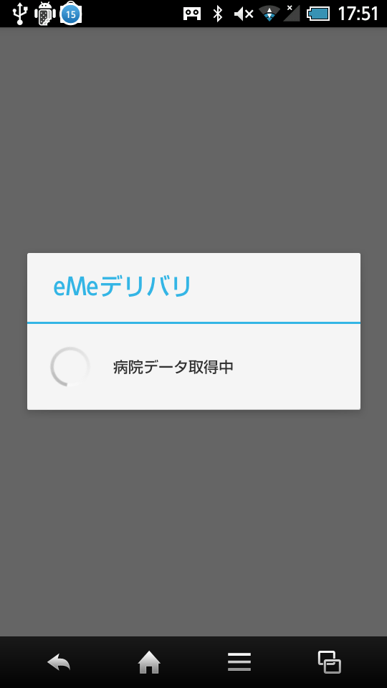
起動待機（病院データ取得） |  | 画面イメージ |  |  |  |  |  |  |  | 備考
 |  | chờ khởi động |  |  | (lấy data bệnh viện)
 |  |  |  |  |  |  |  |  |  |  | サーバから病院データを取得する
 |  |  |  |  |  |  |  |  |  |  | lấy data bệnh viện từ server

 |  |  |  | 起動待機画像 hình ảnh chờ khởi động

 |  |  |  | ProgressBar

 |  |  |  |  |  |  |  |  |  |  |  | → | ボタン |  | nút
 |  |  |  |  |  |  |  |  |  |  |  | → | ラベル |  | label
 |  |  |  |  |  |  |  |  |  |  |  | → | アイコン |  | icon
 |  |  |  |  |  |  |  |  |  |  |  | → | タブ |  | tab
 |  |  |  |  |  | ● |  |  |  |  |  | → | テキスト |  | textbox
 |  |  |  |  |  |  |  |  |  |  |  |  | ボックス
 |  |  |  |  |  |  |  |  |  |  |  | → | オブジェクト |  | object

màn hình chọn viện
システム名 |  |  |  |  | ドキュメント名 |  |  |  | プログラム名称 |  | 作成日 |  |  |  | 作成者 |  |  | 承認者
eMeデリバリ システム |  |  |  |  | 画面の設計（画面遷移、レイアウト、項目） |  |  |  |  |  | 2014-08-27 |  |  |  | 米岡
小分類 |  |  |  |  | ドキュメントID |  |  |  | プログラムID |  | 最終更新日 |  |  |  | 最終更新者
màn hình chọn viện |  |  |  |  | 11-UI-0202-02 |  |  |  |  |  | 2014-09-24 |  |  |  | 米岡
◆ | 画面項目定義
階層 |  |  | 項目名 |  |  |  |  | コントローラ |  | 縦幅
1 | 2 | 3 | 項目ID |  |  |  |  |  |  | 横幅
1 |  |  | － |  |  |  |  | RelativeLayout |  | Full
 |  |  | － |  |  |  |  |  |  | Full
 | 1 |  | 病院リスト説明 |  |  |  |  | TextView |  | Full
 |  |  |  |  |  |  |  |  |  | Full
 | 2 |  | 病院リスト |  |  |  |  | ListView |  | Full
 |  |  |  |  |  |  |  |  |  | Full

◆ | 備考
 | 共通のListViewレイアウトを使用すること
 | sử dụng ListView layout

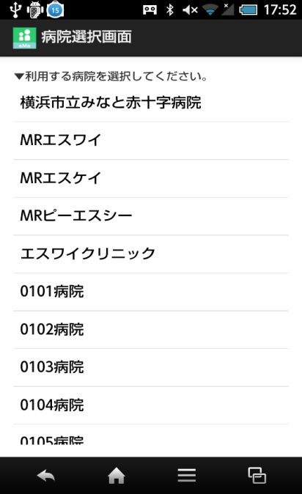
病院選択 |  | 画面イメージ |  |  |  |  |  |  |  |  | 備考
 |  | chọn bệnh viện
 |  |  |  |  |  |  |  |  |  |  |  | ListView
 |  |  |  |  |  |  |  |  |  |  |  | → | 『起動待機』画面にて取得した病院データから
 |  |  |  | アイコン icon |  | 画面名 tên màn hình |  |  |  |  |  |  | 病院リストを作成・表示する
 |  |  |  |  |  |  |  |  |  |  |  | -> | tạo, hiển thị list bệnh viện từ data bệnh viện đã lấy từ màn hình [chờ khởi động]
 |  |  |  | 病院リスト説明 giới thiệu list bệnh viện |  |  |  |  |  |  |  | ※ | リスト内の病院が選択されると
 |  |  |  |  |  |  |  |  |  |  |  |  | 選択された病院の情報をサーバから取得し
 |  |  |  |  |  |  |  |  |  |  |  |  | 院内・院外判定により遷移先の画面を
 |  |  |  |  |  |  |  |  |  |  |  |  | 決定する
 |  |  |  | ListView |  |  |  |  |  |  |  |  | ◆ | 院内の場合 |  | → | 院内トップ
 |  |  |  |  |  |  |  |  |  |  |  |  | ◆ | 院外の場合 |  | → | 院外トップ
 |  |  |  |  |  |  |  |  |  |  |  | ※ | chọn bệnh viện trong list thì lây thông tin bệnh viện đã chọn từ server, chọn màn hình đến
 |  |  |  |  |  |  |  |  |  |  |  |  | dựa vào việc xác định trong viện hay ngoài viện

 |  |  |  |  |  |  |  |  |  |  |  |  | → | ボタン |  |  | nút
 |  |  |  |  |  |  |  |  |  |  |  |  | → | ラベル |  |  | label
 |  |  |  |  |  |  |  |  |  |  |  |  | → | アイコン |  |  | icon
 |  |  |  |  |  |  |  |  |  |  |  |  | → | タブ |  |  | tab
 |  |  |  |  |  |  | ● |  |  |  |  |  | → | テキスト |  |  | textbox
 |  |  |  |  |  |  |  |  |  |  |  |  |  | ボックス
 |  |  |  |  |  |  |  |  |  |  |  |  | → | オブジェクト |  |  | object

病院選択後ダイアログ |  | 画面イメージ |  |  |  |  |  |  |  |  | 備考
 |  | dialog sau khi chọn bệnh viện
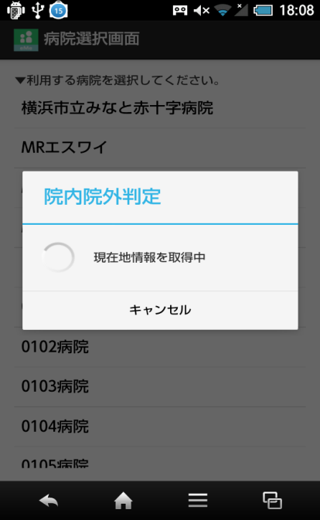

Bluetooth OFFの場合 |  | 画面イメージ |  |  |  |  |  |  |  |  | 備考

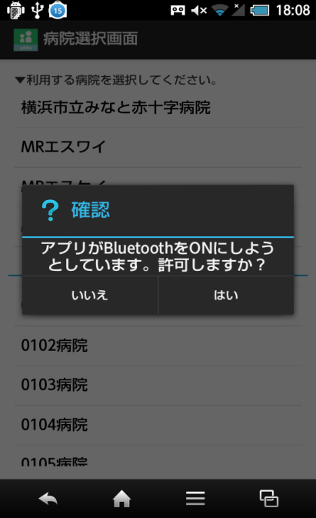
 |  | trường hợp bluetooth off

Bluetoothの設定 |  | 画面イメージ |  |  |  |  |  |  |  |  | 備考
 |  | cài đặt bluetooth
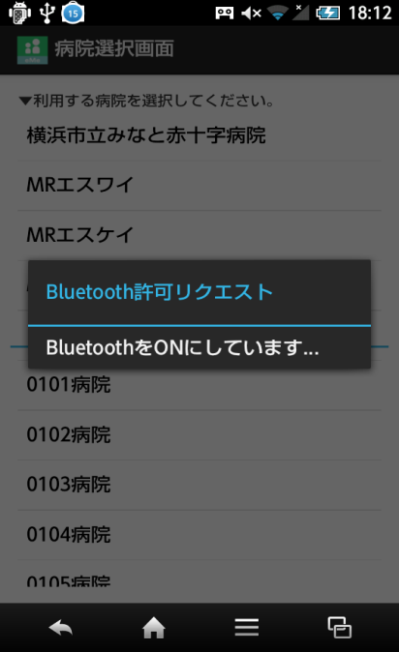

GPS OFFの場合 |  | 画面イメージ |  |  |  |  |  |  |  |  | 備考
 |  | trường hợp GPS OFF
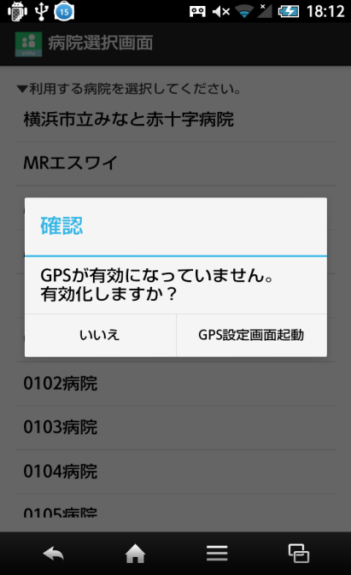

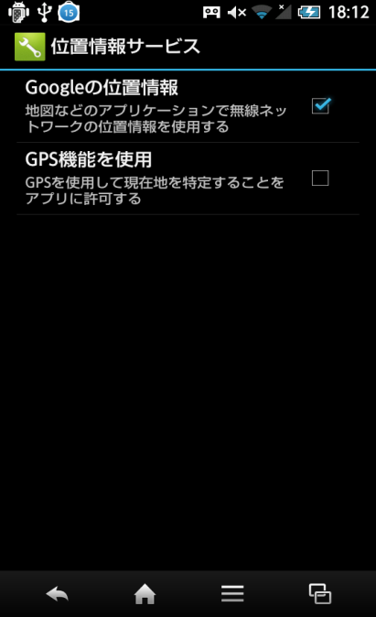
GPSの設定 |  | 画面イメージ |  |  |  |  |  |  |  |  | 備考
 |  | cài đặt GPS
 |  |  |  |  |  |  |  |  |  |  |  | 端末の設定画面にて設定
 |  |  |  |  |  |  |  |  |  |  |  | cài đặt màn hình cài đặt điện thoại

màn hình ngoài viện
システム名 |  |  |  |  | ドキュメント名 |  |  |  | プログラム名称 |  | 作成日 |  |  |  | 作成者 |  | 承認者
eMeデリバリ システム |  |  |  |  | 画面の設計（画面遷移、レイアウト、項目） |  |  |  |  |  | 2014-08-27 |  |  |  | 米岡
小分類 |  |  |  |  | ドキュメントID |  |  |  | プログラムID |  | 最終更新日 |  |  |  | 最終更新者
màn hình ngoài viện |  |  |  |  | 11-UI-0202-02 |  |  |  |  |  | 2014-09-24 |  |  |  | 米岡
◆ | 画面項目定義
階層 |  |  | 項目名 |  |  |  |  | コントローラ |  | 縦幅
1 | 2 | 3 | 項目ID |  |  |  |  |  |  | 横幅
1 |  |  | － |  |  |  |  | RelativeLayout |  | Full
 |  |  | － |  |  |  |  |  |  | Full
 | 1 |  | 院外トップ画像 |  |  |  |  | ImageView
 |  |  | hình ảnh top ngoài viện
 | 2 |  | 行き先案内ボタン |  |  |  |  | ImageButton
 |  |  | nút hướng dẫn đường đi
 | 3 |  | タクシー呼出ボタン |  |  |  |  | ImageButton
 |  |  | nút gọi taxi
 | 4 |  | 病院案内ボタン |  |  |  |  | ImageButton
 |  |  | nút giới thiệu bệnh viện

◆ | 備考

院外トップ |  | 画面イメージ |  |  |  |  |  |  |  |  | 備考

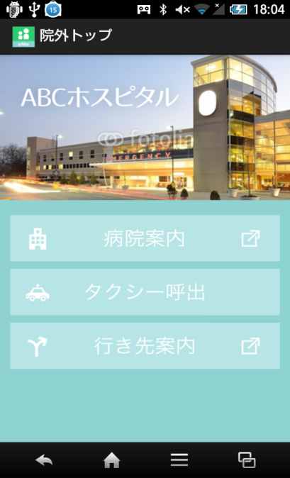
 |  |  |  |  |  |  |  |  |  |  |  | 病院案内ボタン 押下
 |  |  |  |  |  |  |  |  |  |  |  | → | 『病院案内』へ遷移
 |  |  |  | アイコン |  | 画面名 |  |  |  |  |  | ấn nút giới thiệu bệnh viện -> chuyển đến [giới thiệu bệnh viện]
 |  |  |  |  |  |  |  |  |  |  |  | タクシー呼出ボタン 押下
 |  |  |  | 院外トップ画像 |  |  |  |  |  |  |  | → | 『タクシー呼出』へ遷移
 |  |  |  |  |  |  |  |  |  |  |  | ấn nút gọi taxi -> chuyển đến màn hình gọi taxi
 |  |  |  |  |  |  |  |  |  |  |  | 行き先案内ボタン 押下
 |  |  |  |  |  |  |  |  |  |  |  | → | マップアプリに連携
 |  |  |  |  |  |  |  |  |  |  |  | bấm nút hướng dẫn đi
 |  |  |  |  |  |  |  |  |  |  |  | -> đến map app

 |  |  |  | 病院案内

 |  |  |  | タクシー呼出

 |  |  |  | 行き先案内

 |  |  |  |  |  |  |  |  |  |  |  |  | → | ボタン |  | nút
 |  |  |  |  |  |  |  |  |  |  |  |  | → | ラベル |  | label
 |  |  |  |  |  |  |  |  |  |  |  |  | → | アイコン |  | icon
 |  |  |  |  |  |  |  |  |  |  |  |  | → | タブ |  | tab
 |  |  |  |  |  |  | ● |  |  |  |  |  | → | テキスト |  | textbox
 |  |  |  |  |  |  |  |  |  |  |  |  |  | ボックス
 |  |  |  |  |  |  |  |  |  |  |  |  | → | オブジェクト |  | object

位置情報取得ダイアログ |  | 画面イメージ |  |  |  |  |  |  |  |  | 備考
 |  | dialog lấy thông tin vị trí
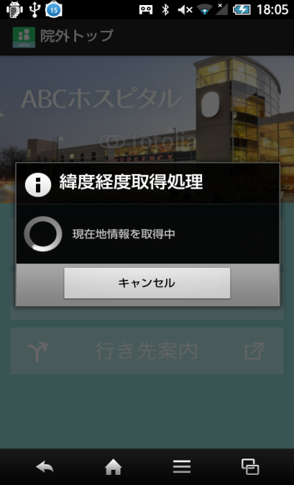

アプリケーション選択 |  | 画面イメージ |  |  |  |  |  |  |  |  | 備考

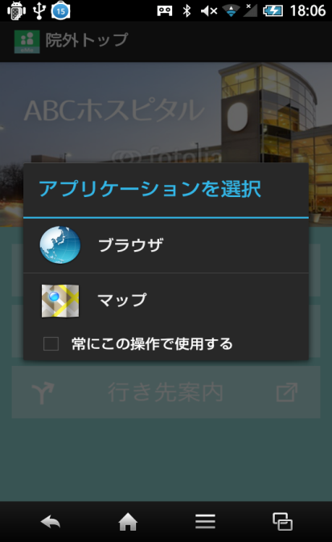
 |  | chọn apps

hướng dẫn đường đi
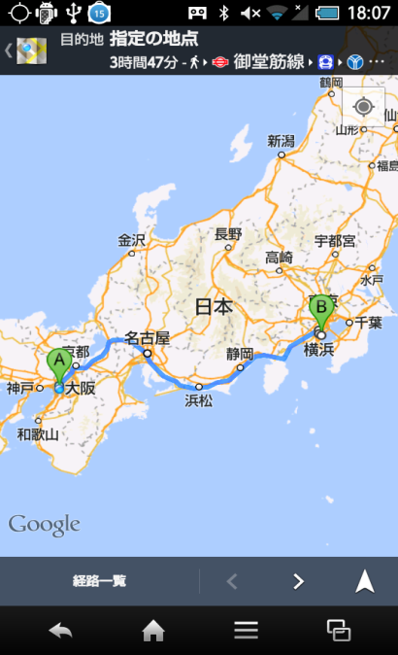
システム名 |  |  |  |  | ドキュメント名 |  |  | プログラム名称 |  | 作成日 |  |  |  | 作成者 |  | 承認者
eMeデリバリ システム |  |  |  |  | 画面の設計（画面遷移、レイアウト、項目） |  |  |  |  | 2014-08-27 |  |  |  | 米岡
小分類 |  |  |  |  | ドキュメントID |  |  | プログラムID |  | 最終更新日 |  |  |  | 最終更新者
hướng dẫn đường đi |  |  |  |  | 11-UI-0202-02 |  |  |  |  | 2014-09-24 |  |  |  | 米岡
◆ | 画面項目定義
階層 |  |  | 項目名 |  |  |  | コントローラ |  | 縦幅
1 | 2 | 3 | 項目ID |  |  |  |  |  | 横幅

◆ | 備考
 | 地図アプリ連携の為、レイアウトは必要ない。
 | tương tác với maps app, không cần layout

行き先案内（マップ） |  | 画面イメージ |  |  |  |  |  |  |  | 備考

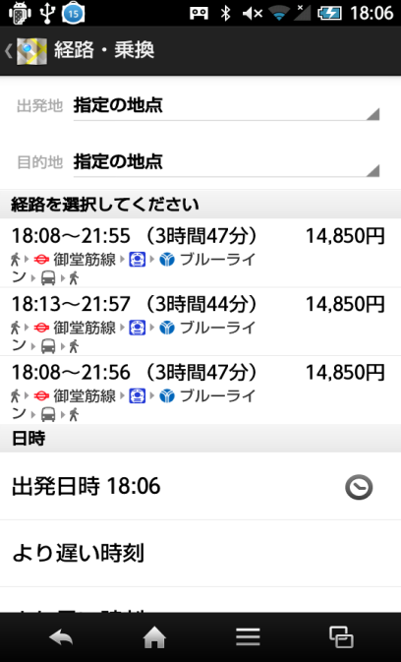
 |  |  |  |  |  |  |  |  |  |  | マップアプリと連携
 |  |  |  |  |  |  |  |  |  |  | đến maps app
 |  |  |  | マップアプリ連携

 |  |  |  |  |  |  |  |  |  |  |  | → | ボタン |  | nút
 |  |  |  |  |  |  |  |  |  |  |  | → | ラベル |  | label
 |  |  |  |  |  |  |  |  |  |  |  | → | アイコン |  | icon
 |  |  |  |  |  |  |  |  |  |  |  | → | タブ |  | tab
 |  |  |  |  |  | ● |  |  |  |  |  | → | テキスト |  | textbox
 |  |  |  |  |  |  |  |  |  |  |  |  | ボックス
 |  |  |  |  |  |  |  |  |  |  |  | → | オブジェクト |  | object

経路表示（マップ） |  | 画面イメージ |  |  |  |  |  |  |  | 備考
 |  | hiển thị đường đi ( Maps)
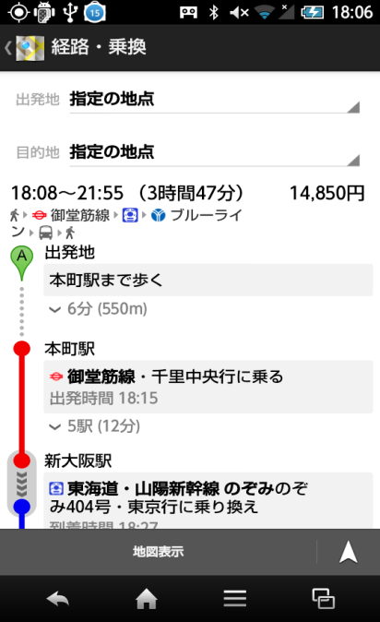

経路表示（マップ） |  | 画面イメージ |  |  |  |  |  |  |  | 備考
 |  | hiển thị đường đi ( Maps)

gọi taxi
システム名 |  |  |  |  | ドキュメント名 |  |  |  |  | プログラム名称 |  | 作成日 |  |  | 作成者 |  | 承認者
eMeデリバリ システム |  |  |  |  | 画面の設計（画面遷移、レイアウト、項目） |  |  |  |  |  |  | 2014-08-27 |  |  | 米岡
小分類 |  |  |  |  | ドキュメントID |  |  |  |  | プログラムID |  | 最終更新日 |  |  | 最終更新者
gọi taxi |  |  |  |  | 11-UI-0202-02 |  |  |  |  |  |  | 2014-09-24 |  |  | 米岡
◆ | 画面項目定義
階層 |  |  | 項目名 |  |  |  |  | コントローラ |  |  | 縦幅
1 | 2 | 3 | 項目ID |  |  |  |  |  |  |  | 横幅
1 |  |  | － |  |  |  |  | RelativeLayout |  |  | Full
 |  |  | － |  |  |  |  |  |  |  | Full
 | 1 |  | WeｂView |  |  |  |  | WevView |  |  | Full
 |  |  |  |  |  |  |  |  |  |  | Full

◆ | 備考
 | 共通のWebViewレイアウトを使用すること |  |  |  |  |  |  |  | sử dụng webview

タクシー呼出 |  | 画面イメージ |  |  |  |  |  |  |  |  |  | 備考
 |  | gọi taxi
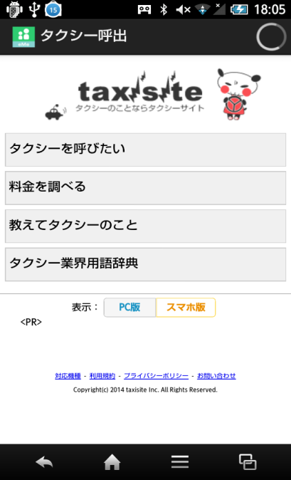

 |  |  |  | アイコン |  | 画面名

 |  |  |  | WebView

 |  |  |  |  |  |  |  |  |  |  |  |  | → | ボタン |  | nút
 |  |  |  |  |  |  |  |  |  |  |  |  | → | ラベル |  | label
 |  |  |  |  |  |  |  |  |  |  |  |  | → | アイコン |  | icon
 |  |  |  |  |  |  |  |  |  |  |  |  | → | タブ |  | tab
 |  |  |  |  |  |  | ● |  |  |  |  |  | → | テキスト |  | textbox
 |  |  |  |  |  |  |  |  |  |  |  |  |  | ボックス
 |  |  |  |  |  |  |  |  |  |  |  |  | → | オブジェクト |  | object

giới thiệu bệnh viện
システム名 |  |  |  |  | ドキュメント名 |  |  |  |  | プログラム名称 |  | 作成日 |  |  | 作成者 |  | 承認者
eMeデリバリ システム |  |  |  |  | 画面の設計（画面遷移、レイアウト、項目） |  |  |  |  |  |  | 2014-08-27 |  |  | 米岡
小分類 |  |  |  |  | ドキュメントID |  |  |  |  | プログラムID |  | 最終更新日 |  |  | 最終更新者
giới thiệu bệnh viện |  |  |  |  | 11-UI-0202-02 |  |  |  |  |  |  | 2014-09-24 |  |  | 米岡
◆ | 画面項目定義
階層 |  |  | 項目名 |  |  |  |  | コントローラ |  |  | 縦幅
1 | 2 | 3 | 項目ID |  |  |  |  |  |  |  | 横幅
1 |  |  | － |  |  |  |  | RelativeLayout |  |  | Full
 |  |  | － |  |  |  |  |  |  |  | Full
 | 1 |  | WeｂView |  |  |  |  | WevView |  |  | Full
 |  |  |  |  |  |  |  |  |  |  | Full

◆ | 備考
 | 共通のWebViewレイアウトを使用すること |  |  |  |  |  |  |  | sử dụng webview

病院案内 |  | 画面イメージ |  |  |  |  |  |  |  |  |  | 備考
 |  | giới thiệu bệnh viện
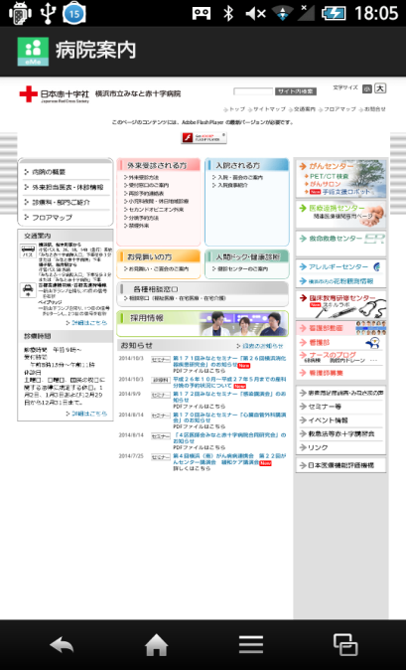

 |  |  |  | アイコン icon |  | 画面名 tên màn hình

 |  |  |  | WebView

 |  |  |  |  |  |  |  |  |  |  |  |  | → | ボタン |  | nút
 |  |  |  |  |  |  |  |  |  |  |  |  | → | ラベル |  | label
 |  |  |  |  |  |  |  |  |  |  |  |  | → | アイコン |  | icon
 |  |  |  |  |  |  |  |  |  |  |  |  | → | タブ |  | tab
 |  |  |  |  |  |  | ● |  |  |  |  |  | → | テキスト |  | textbox
 |  |  |  |  |  |  |  |  |  |  |  |  |  | ボックス
 |  |  |  |  |  |  |  |  |  |  |  |  | → | オブジェクト |  | object

bệnh viện top
システム名 |  |  |  |  | ドキュメント名 |  |  |  | プログラム名称 |  | 作成日 |  |  |  | 作成者 |  | 承認者
eMeデリバリ システム |  |  |  |  | 画面の設計（画面遷移、レイアウト、項目） |  |  |  |  |  | 2014-08-27 |  |  |  | 米岡
小分類 |  |  |  |  | ドキュメントID |  |  |  | プログラムID |  | 最終更新日 |  |  |  | 最終更新者
bệnh viện top |  |  |  |  | 11-UI-0202-02 |  |  |  |  |  | 2014-09-24 |  |  |  | 米岡
◆ | 画面項目定義
階層 |  |  | 項目名 |  |  |  |  | コントローラ |  | 縦幅
1 | 2 | 3 | 項目ID |  |  |  |  |  |  | 横幅
1 |  |  | － |  |  |  |  | RelativeLayout |  | Full
 |  |  | － |  |  |  |  |  |  | Full
 | 1 |  | 院内トップ画像 |  |  |  |  | ImageView
 |  |  | hình ảnh top bệnh viện
 | 2 |  | 診察順番お知らせボタン |  |  |  |  | ImageButton
 |  |  | nút thông báo trình tự khám bệnh
 | 3 |  | 診療科目案内ボタン |  |  |  |  | ImageButton
 |  |  | nút giới thiệu khoa khám chữa bệnh

◆ | 備考

院内トップtop bệnh viện |  | 画面イメージ |  |  |  |  |  |  |  |  | 備考

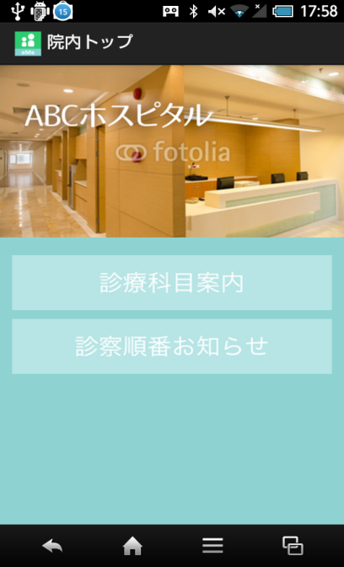
 |  |  |  |  |  |  |  |  |  |  |  | 診療科目案内ボタン 押下
 |  |  |  |  |  |  |  |  |  |  |  | → | 『診療科目案内』へ遷移
 |  |  |  | アイコン icon |  | 画面名 tên màn hình |  |  |  |  |  | bấm nút giới thiệu khoa -> [giới thiệu khoa]
 |  |  |  |  |  |  |  |  |  |  |  | 診察順番お知らせボタン 押下
 |  |  |  | 院内トップ画像 hình ảnh top bệnh viện |  |  |  |  |  |  |  | → | 『診察順番お知らせ』へ遷移
 |  |  |  |  |  |  |  |  |  |  |  | bấm nút trình tự khám -> [giới thiệu trình tự khám]

 |  |  |  | 診療科目案内 giới thiệu khoa

 |  |  |  | 診察順番お知らせ trình tự khám bệnh

 |  |  |  |  |  |  |  |  |  |  |  |  | → | ボタン |  | nút
 |  |  |  |  |  |  |  |  |  |  |  |  | → | ラベル |  | label
 |  |  |  |  |  |  |  |  |  |  |  |  | → | アイコン |  | icon
 |  |  |  |  |  |  |  |  |  |  |  |  | → | タブ |  | tab
 |  |  |  |  |  |  | ● |  |  |  |  |  | → | テキスト |  | textbox
 |  |  |  |  |  |  |  |  |  |  |  |  |  | ボックス
 |  |  |  |  |  |  |  |  |  |  |  |  | → | オブジェクト |  | object

màn hình chọn khoa
システム名 |  |  |  |  | ドキュメント名 |  |  |  | プログラム名称 |  | 作成日 |  |  |  | 作成者 |  | 承認者
eMeデリバリ システム |  |  |  |  | 画面の設計（画面遷移、レイアウト、項目） |  |  |  |  |  | 2014-08-27 |  |  |  | 米岡
小分類 |  |  |  |  | ドキュメントID |  |  |  | プログラムID |  | 最終更新日 |  |  |  | 最終更新者
màn hình chọn khoa |  |  |  |  | 11-UI-0202-02 |  |  |  |  |  | 2014-09-24 |  |  |  | 米岡
◆ | 画面項目定義
階層 |  |  | 項目名 |  |  |  |  | コントローラ |  | 縦幅
1 | 2 | 3 | 項目ID |  |  |  |  |  |  | 横幅
1 |  |  | － |  |  |  |  | RelativeLayout |  | Full
 |  |  | － |  |  |  |  |  |  | Full
 | 1 |  | 診療科リスト説明 |  |  |  |  | TextView |  | Full
 |  |  | giới thiệu list khoa |  |  |  |  |  |  | Full
 | 2 |  | 診療科リスト |  |  |  |  | ListView |  | Full
 |  |  | list khoa |  |  |  |  |  |  | Full

◆ | 備考
 | 共通のListViewレイアウトを使用すること
 | sử dụng listview

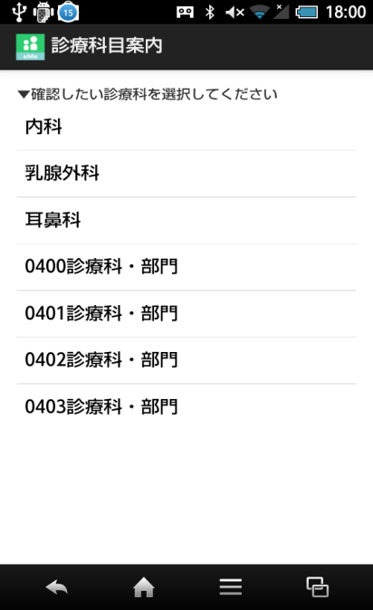
診療科目選択 |  | 画面イメージ |  |  |  |  |  |  |  |  | 備考
 |  | chọn khoa
 |  |  |  |  |  |  |  |  |  |  |  | ListView
 |  |  |  |  |  |  |  |  |  |  |  | → | 診療科情報へのボタンをリスト表示
 |  |  |  | アイコン |  | 画面名 |  |  |  |  |  |  | 押下することで、各『診療科情報』に遷移
 |  |  |  |  |  |  |  |  |  |  |  | ấn nút hiển thị list có nút đến thông tin khoa khám chữa
 |  |  |  | ListView |  |  |  |  |  |  |  | bằng cách bấm thì sẽ đi đến thông tin từng khoa

 |  |  |  |  |  |  |  |  |  |  |  |  | → | ボタン |  | nút
 |  |  |  |  |  |  |  |  |  |  |  |  | → | ラベル |  | label
 |  |  |  |  |  |  |  |  |  |  |  |  | → | アイコン |  | icon
 |  |  |  |  |  |  |  |  |  |  |  |  | → | タブ |  | tab
 |  |  |  |  |  |  | ● |  |  |  |  |  | → | テキスト |  | textbox
 |  |  |  |  |  |  |  |  |  |  |  |  |  | ボックス
 |  |  |  |  |  |  |  |  |  |  |  |  | → | オブジェクト |  | object

màn hình giới thiệu khoa
システム名 |  |  |  |  | ドキュメント名 |  |  |  | プログラム名称 |  | 作成日 |  |  | 作成者 | 承認者
eMeデリバリ システム |  |  |  |  | 画面の設計（画面遷移、レイアウト、項目） |  |  |  |  |  | 2014-08-27 |  |  | 米岡
小分類 |  |  |  |  | ドキュメントID |  |  |  | プログラムID |  | 最終更新日 |  |  | 最終更新者
màn hình giới thiệu khoa |  |  |  |  | 11-UI-0202-02 |  |  |  |  |  | 2014-09-24 |  |  | 米岡
◆ | 画面項目定義
階層 |  |  | 項目名 |  |  |  |  | コントローラ |  | 縦幅
1 | 2 | 3 | 項目ID |  |  |  |  |  |  | 横幅
1 |  |  | － |  |  |  |  | RelativeLayout |  | Full
 |  |  | － |  |  |  |  |  |  | Full
 | 1 |  | WeｂView |  |  |  |  | WevView |  | Full
 |  |  |  |  |  |  |  |  |  | Full

◆ | 備考
 | 共通のWebViewレイアウトを使用すること

診療科目説明 |  | 画面イメージ |  |  |  |  |  |  |  |  | 備考
 |  |  | giới thiệu khoa khám chữa
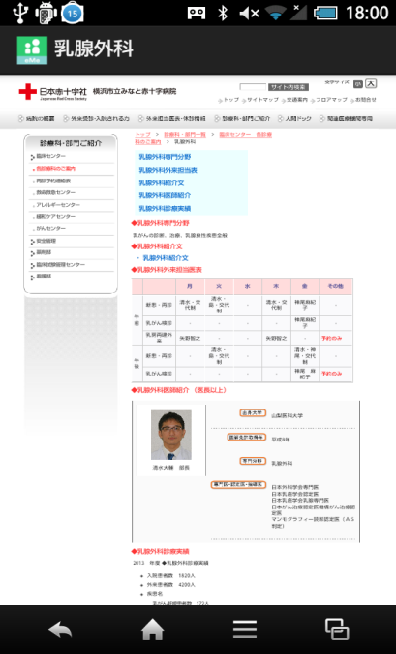

 |  |  |  | アイコン |  | 画面名

 |  |  |  | WebView

 |  |  |  |  |  |  |  |  |  |  |  | → | ボタン |  | nút
 |  |  |  |  |  |  |  |  |  |  |  | → | ラベル |  | label
 |  |  |  |  |  |  |  |  |  |  |  | → | アイコン |  | icon
 |  |  |  |  |  |  |  |  |  |  |  | → | タブ |  | tab
 |  |  |  |  |  |  | ● |  |  |  |  | → | テキスト |  | textbox
 |  |  |  |  |  |  |  |  |  |  |  |  | ボックス
 |  |  |  |  |  |  |  |  |  |  |  | → | オブジェクト |  | object

